Resumo KPI
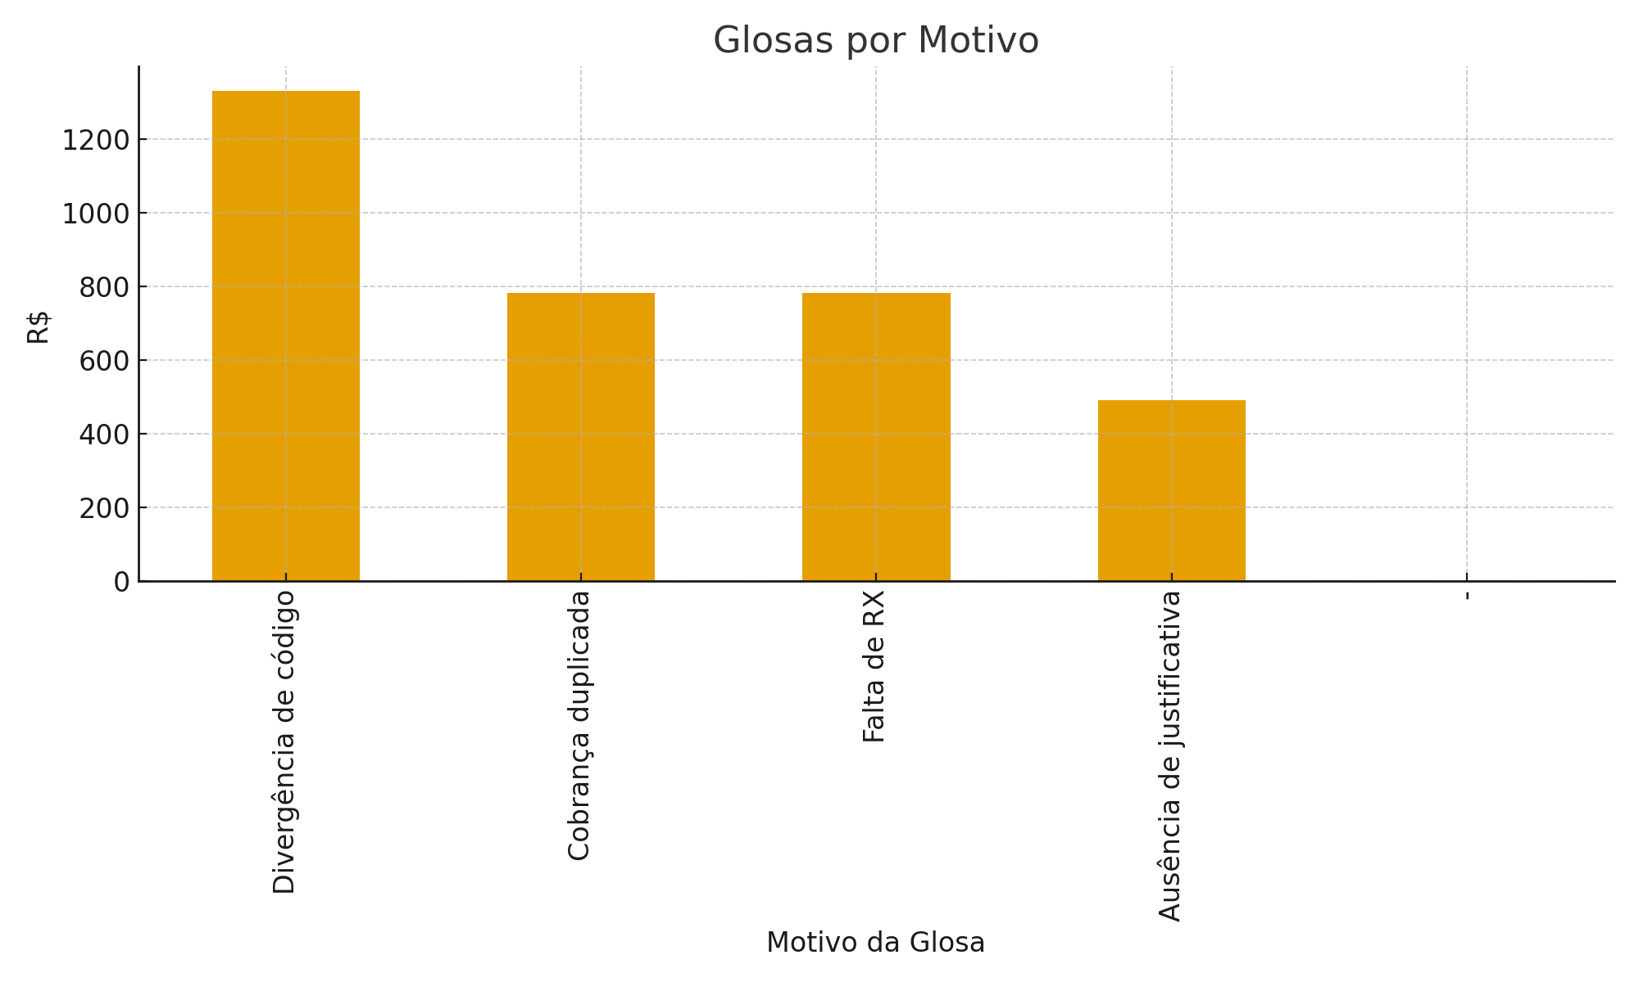
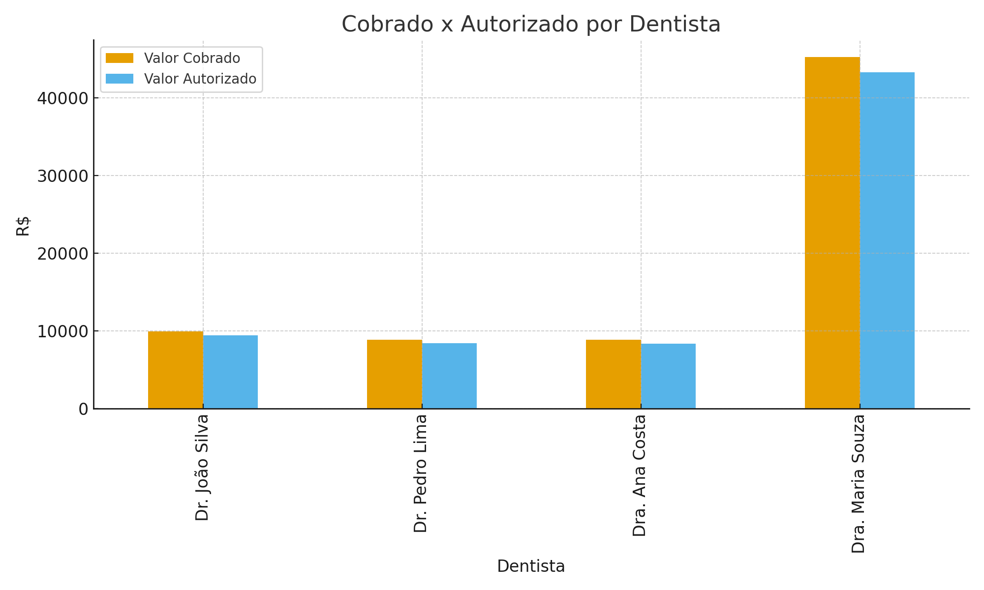
Indicador | Valor
Total Procedimentos | 320
Valor Cobrado | 72933
Valor Autorizado | 69549
Valor Glosado | 3384
Taxa de Glosa (%) | 4.6398749537

